Золота підкова Львіщини
ЗОЛОТА ПІДКОВА ЛЬВІВЩИНИ (Олеський, Підгорецький та Золочівський замки)
Заміська одноденна автобусна екскурсія

Львівщина - чудовий край із своїми мальовничими краєвидами, казковою природою із її гірським ландшафтом (Карпатами).
Не одне століття вона манить до себе мандрівників із різних куточків світу.
Вартує лише один раз приїхати на Львівщину і ти закохаєшся в цей казковий край.
Львівщина – це не лише чудове природне багатство, а й величезна кількість історико-архітектурних пам'яток України,
багато з яких під охороною Всесвітньої Спадщини Юнеско.

"Золота підкова Львівщини" - заміська автобусна екскурсія на один день, із зручним цікавим маршрутом, де Ви
познайомитися із фортифікаційними спорудами Львівщини, з історією Галичини та побачите чудові замки.
Найстарішим замком на Галичині є Олеський замок - видатна пам'ятка архітектури та історії XIV - XVIII ст.
Фортеця, яка з часом стала резиденцією магнатів та була перебудована в стилі італійського ренесансу. Тут
народився та мешкав король Ян III Собеський, який і зібрав велику колекцію творів мистецтва. Сьогодні в музеї зібрано
унікальні твори живопису, скульптури X-XIX ст. Також в Олеському замку провів свої дитячі роки і гетьман українських
козаків - Богдан Хмельницький, про що свідчить меморіальна дошка на камені у парку.
З кінця 1975 р. замок стає музеєм-заповідником, філією Львівської галереї мистецтв.
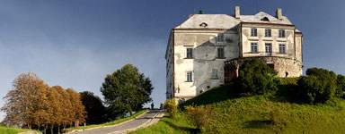
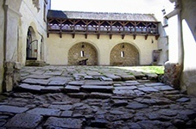
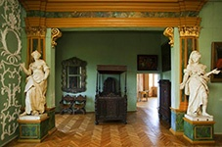

Підгорецький замок - архітектура пізнього ренесансу. Замок належав магнатам Жевуським. Він оточений валами та ровами,
поряд костел в стилі бароко, в"їзна брама та парк XVIII ст. зі старими липами. Збудований у 1640 р. за проектом французького
військового інженера Боплана та італійського архітектора Андреа дель Аква. Підгорецький замок - один з найкращих у Європі
зразків поєднання ренесансного палацу з бастіонними укріпленнями. Споруджувався він для відпочинкової резиденції
Станіслава Конецпольського, замок часто називали «Українським Версалем». В підвалах замку відкрито алхімічну лабораторію,
а також це місце проживання привида «білої леді».
Підгорецький замок є філією Львівської галереї мистецтв.
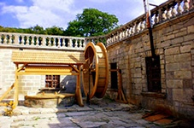
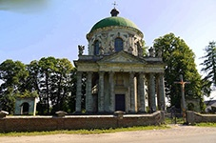
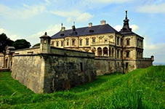

Золочівський замок - унікальний та єдиний в Україні повністю збережений замок по типу неоголандської фортифікаційної
технології. Замок належав Собеським та Радзивіллам в XVII-XVIII ст.. До ансамблю замку належать Великий палац пізнього
ренесенсу та Китайський палац у формі ротонди із експозицією східного мистецтва. На території замку знаходяться два
дивовижні камені (правдоподібно XIII-XVI ст. ) з рукописом, який ще ніхто не міг розгледіти. За легендою - це камінь "Щастя",
де можна загадати заповітну мрію, яка може здійсниться лише тоді, коли вона несе людям добро і щастя.
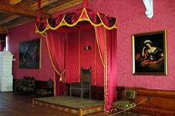

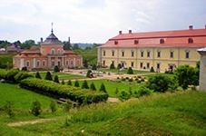

ВАРТІСТЬ на одну особу в складі збірної групи - 400 грн./дор., 350 грн./дит.

У вартість входить: |  |  | У вартість не входить:
проїзд Львів-замки-Львів |  |  | обід
супровід |  |  | вхідні квитки в замки
 |  |  | екскурсія по замках

Вартість вхідних квитків: |  | Олеський замок -90 грн./особу дорослий; 60 грн./особу студентський, 20грн./особу дитячий;
 |  | Підгорецький замок - 60 грн./особу дорослий і студентський, 20 грн./особу дитячий;
 |  | Золочівський замок -90 грн./особу дорослий, 60 грн./особу студентський, 20 грн./особу дитячий.

 | Замовлення за телефонами:

 | 032 276 20 40, 032 225 59 48
 | 067 314 28 59, 050 132 40 28

 | mail: gryntour@mail.lviv.ua, mail@gryntour.lvi.ua

 | skype: gryntour

Жовква та Крехівський монастир
Королівське місто Жовква та Крехівський монастир
Заміська одноденна автобусна екскурсія

"Королівське місто Жовква та Крехівський монастир" - екскурсія туристичного маршруту,
до якої входить огляд:

Міста Жовкви - історико-архітектурного заповідника. Жовква - це єдине збережене на території України місто-
фортеця епохи Ренесансу. Заснував місто великий воїн – коронний гетьман Речі Посполитої, Станіслав Жолкевський,
на межі 16 та 17 ст. , і від його прізвища місто отримало свою назву.
У Жовкві ми побачимо: замок - резиденцію польського короля Яна III Собеського (XVII-XVIII ст.ст.), площу-ринок,
Глинянську браму, парафіяльний костел Св. Лаврентія (1606-1618), ансамбль Василіанського монастиря з церквою
Різдва Христового (XVII - поч. XX ст.), де знаходяться відомі розписи Ю. Буцманюка (на куполі - галерея українських
національних героїв та святих), синагогу (1687р.), колишній монастир та костел домініканців (XVII - XX ст.).

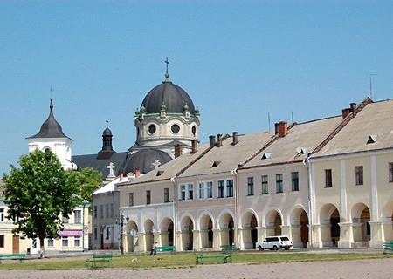
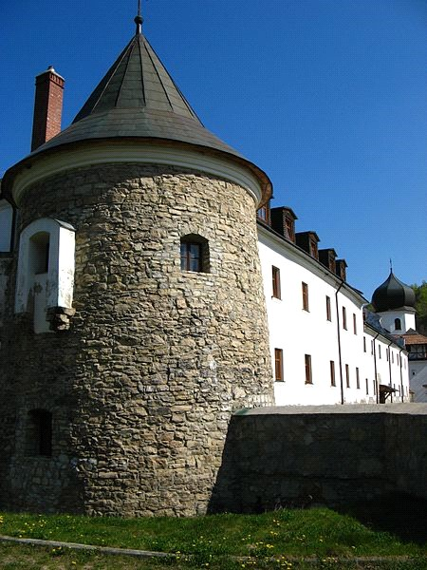
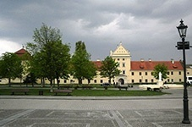

Крехівського монастиря Святого Миколая - Василіанський чоловічий монастир розташований за 16 км. на захід від
Жовкви, у підніжжі гірської гряди Українського Розточчя. Навкруги монастиря розкинулися розкішні лісисті пагорби, багаті на
джерела та печери. Заснований монастир двома православними монахами Іоілом та Сильвестром ( XVII ст.).
Перші роки монахи проживали в природних печерах кам’яного виступу на вершині одного з пагорбів, який з давніх часів
називають каменем Тимоша. При фінансовій підтримці Станіслава Жолкевського (20-ті рр. XVII ст.), монахами збудувано
монастирський комплекс в тому місці, де він знаходиться і зараз. У монастирі із давних часів є чудотворна ікона Святого
Миколая, яка притягує до себе величезну кількість паломників. В середині XVII-го ст. , були зведені монахами кам’яні
оборонні стіни та вежі, які вціліли до сьогоднішнього дня.
Сьогодні в монастирі діє Духовна семінарія. Монастирський комплекс XVII-XVIII ст. складається з церкви Св. Миколая, трьох
корпусів келій, потужних оборонних мурів із вежами -дзвіницями та в`їзними брамами.
Монастирський ансамбль сьогодні – це духовна перлина та пам'ятка архітектури національного значення.
Після огляду монастирського комплексу у Вас буде можливість, проходячи лісовою стежкою по території Яворівського
Національного природного парку, відвідати печери, в яких зародилось чернече життя та напитись святої води із монастирського
джерела.

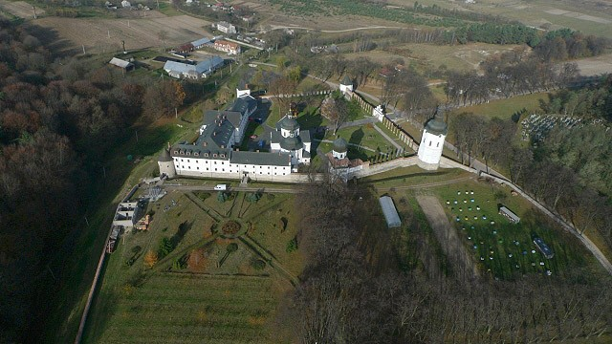
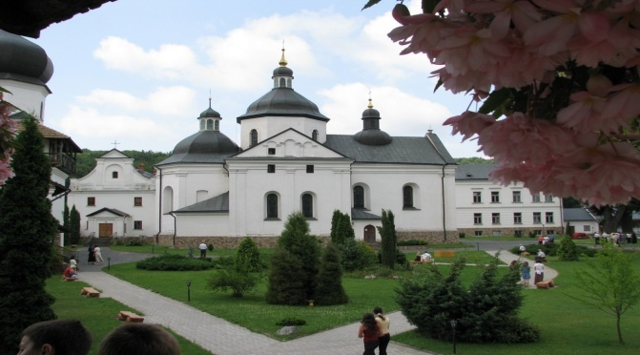
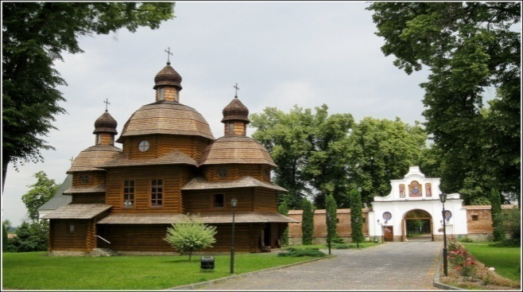

ВАРТІСТЬ на одну особу в складі збірної групи - 350 грн./дор., 300 грн./дит.

У вартість входить: |  | У вартість не входить:
проїзд Львів-Жовква-Крехівський монастир-Львів |  | обід
супровід |  | вхідні квитки та пожертви

 | Замовлення за телефонами:

 | 032 276 20 40, 032 225 59 48
 | 067 314 28 59, 050 132 40 28

 | mail: gryntour@mail.lviv.ua, mail@gryntour.lvi.ua

 | skype: gryntour

Почаївська лавра та дж. Св.Анни
Свято-успенська Почаївська Лавра та джерело Святої Анни
Заміська одноденна автобусна екскурсія

На землях Західної України знаходиться велика кількість пам’яток сакральної та оборонної архітектури.
Відвідавши екскурсію "Свято-успенська Почаївська Лавра та джерело Святої Анни", Ви ознайомитеся
з духовними святинями Волині -найбільшою православною святинею Західної України - Почаївською Лаврою та чудодійним
джерелом праведної Анни, поруч з яким з'явився образ.

За переказами, в 1240 р., на Почаївській горі з'явилася у вогняному стовпі Божа Матір і залишила там слід своєї Стопи,
з якої пробилось цілюще джерело. Головні святині Лаври: стопа Божої Матері з цілющою водою, чудотворна ікона Божої
Матері, мощі преподобного Іова Залізо.
Свято-успенська Почаївська Лавра одна із найбільших святинь православного релігійного осередку в Західній Україні
та друга на території України після Києво-Печерської Лаври.
Слово «лавра» має грецьке походження і перекладається, як вулиця, або провулок. В давнину великі монастирі, келії
яких утворювали такі провулки називали лаврами. Сьогодні статусу лаври удостоїлось тільки чотири монастирі на
українських землях, один із яких знаходиться в Почаєві.
До ансамблю Почаївської Лаври (XV-XIX ст.) входять трьохярусні печери із підземними ходами (XV-XVI ст.), Успенський
собор в стилі бароко (XVIII ст.), фундатором якого був магнат Микола Потоцький, найвища на Галичині дзвіниця,
Троїцький собор, мозаїка Миколи Реріха, підземна церква Іова Залізо та монастир.
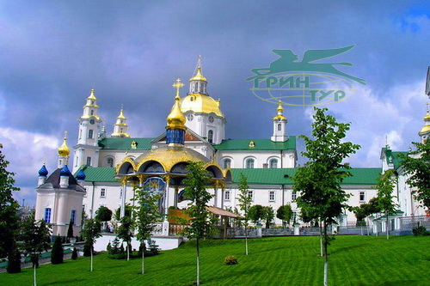
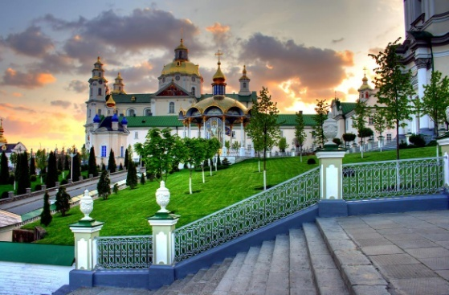
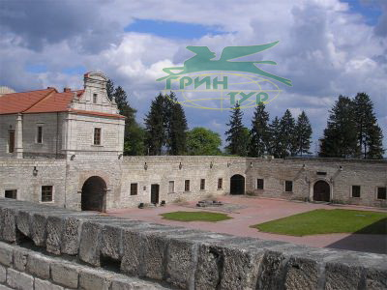

Виїзд до джерела Святої праведної Анни, яке відоме своїми цілющими властивостями. Серед хвойного лісу розташувався
монастир - Скит праведної Анни, на території якого знаходиться купіль із цілющими водами, температура якої протягом
року не змінюється (+4-6 градусів). Занурюватися в купіль можна лише згідно правил, встановлених на території Скиту.
Заборонено плавати, засмагати, знаходитися в купальних костюмах, майках, шортах.
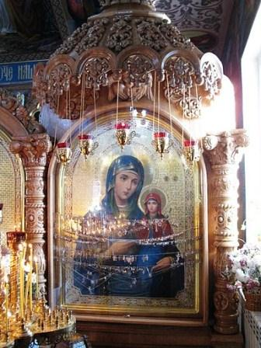
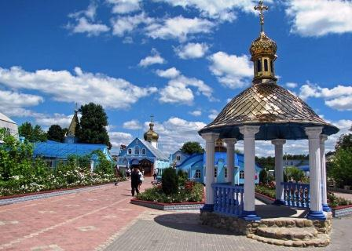
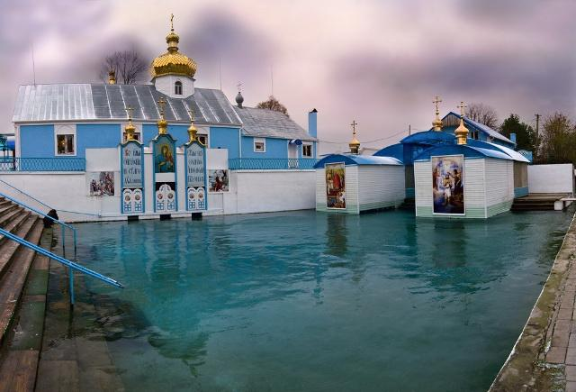

 | ВАРТІСТЬ на одну особу в складі збірної групи - 600 грн./дор., 550 грн./дит.

 | У вартість входить: |  | У вартість не входить:
 | проїзд Львів-Почаївська Лавра-Джерело св.Анни-Львів |  | обід
 | супровід |  | вхідні квитки/пожертви

 | ПРИМІТКА: Для жінок, бажаючих відвідати Лавру, обов'язково потрібно мати спідницю нижче колін
 | та хустку на голову. Не можна ходити по території Лаври в шортах, майках.
 | На території Скиту не можна перебувати в купальних костюмах, має бути пристойний вигляд.
 | Також, на території лаври є дві трапезні: перша при вході (другі страви, кава, чай, вода), друга в готелі
 | Лаври (другі страви, кава, чай, вода)

 |  | Замовлення за телефонами:

 |  | 032 276 20 40, 032 225 59 48
 |  | 067 314 28 59, 050 132 40 28

 |  | mail: gryntour@mail.lviv.ua, mail@gryntour.lvi.ua

 |  | skype: gryntour

Замки Закарпаття
ЗАМКИ ЗАКАРПАТТЯ
Заміська одноденна автобусна екскурсія

 |  |  |  | Екскурсія, що познайомить з краєм, який розташвується по південну сторону Карпатських гір - там, де багато
сонця та вина, стародавніх бойових замків та прекрасних палаців, мінеральних вод та гарячих гейзерів. Це все це Закарпаття!!!

Дві години від Львова і вже гори Карпати, перетинаємо найбільші Карпатські гірські ріки Львівщини Стрий та Опір, переїжджаємо Верецький
перевал, через Руські Ворота, через які починаючи з Х ст.. проходили в Європу безліч кочових войовничих племен та проходив трансконтинентальний
торговельний шлях з Китаю в Португалію. В'їжджаємо в Закарпаття. Милуємось панорамою Бескидського хребта та Полонини Боржави і спускаємося
долиною мальовничої ріки Латориця у Закарпатську долину.

Урочище Берегвар. Екскурсія "Легенди замку Берегвар". Екскурсія по парку, де розташовується замок кінозірка («Снігова королева», серіал «Доярка з
Хацапетівки») – колишній мисливський замок-палац графів Шенборнів, який побудований в романтичному стилі і поєднує романські та готичні мотиви.
Замок-палац побудований як земний рік: 365 вікон (кількість днів у році), 52 димоходи (кількість тижнів у році) і 12 входів (кількість місяців у році).
Розташовується замок – палац серед мальовничого парку-дендрарію ХІХ ст. з озером, що має форму серця і джерело молодості і краси.
Після прогулянки перетинаємо пояс Вулканічних Карпат і спускаємося в долину, де річка Латориця виривається з гір на рівнину, посеред якої височить
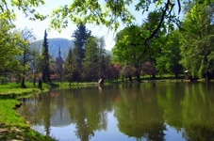
гора з замком «Паланок».
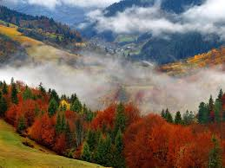
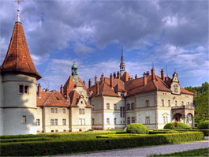

Мукачево. Екскурсія "Замок "Паланок" ". Один з найкращих, в оборонному значенні, замок середньовічної Європи, що постав у XIV ст.. і розбудовувався та
вдосконалювався до XVIII ст.. Під час екскурсії замком бачимо: три двори з площами на які розділений замок, замковий колодязь глибина якого 68 метрів.
Буде можливість піднятися на один з бастіонів замку, звідки відкривається панорама міста Мукачево, яке оточене кільцем гір і перебуває як в амфітеатрі,
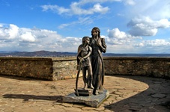
та оглянути ряд памятників на території замку.
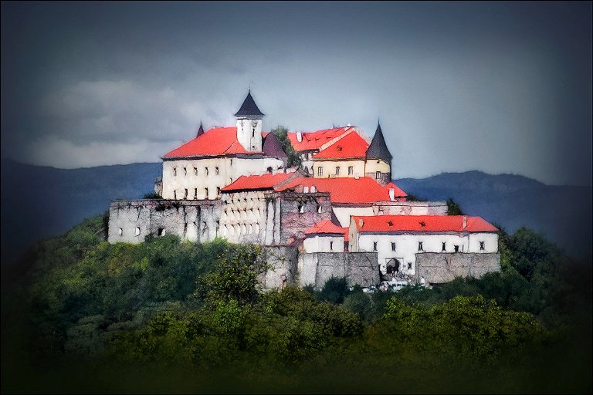
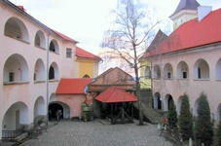

Переїзд до Ужгорода – столиці Закарпатського краю.
Замок «Унгвар». Екскурсія по замку. Макет замку XVIII ст.., пам’ятник «Турул», колодязь. В самому замку виставка краєзнавчого музею (історія, зброя,
флора і фауна, власники, зал тортур, винні підземелля)
Прогулянка по центру Ужгорода (набережна, найдовша липова алея Європи, синагога).

Обід в унікальній ресторації «Деца у нотаря». |  |  | Це не просто ресторан – це значно більше. Дурні до корчми не ходять. Їм тут нудно. Дурні або швидко йдуть геть,
або швидко напиваються, що, в принципі, одне і те ж саме. «Деца у нотаря» корчма – для HOMO SAPIENS. А різниця між ГОМО і ГОМО САПІЕНС в тому, що в гомо
є тільки дві дірки: одна на вході, а друга на виході. А у гомо-сапіенс отворів багато: очі, вуха, ніс, рот... Сапіенси приходять у корчму з фотоапаратами, читають,
спілкуються, відправляють друзям SMS-ки та ММS-ки, повертаються сюди знову і знову.
Цей український екзотичний ресторан відкритий у будинку, в якому жив колись нотаріус. Будинок викупив місцевий історик, гуморист, сатирик - Павло Чучка
і в 1995р. відкрив ресторан. Тут ви не тільки скуштуєте смачну закарпатську кухню, але і отримаєте задоволення від декорацій даного ресторану.http://www.deca.uz.ua/

Повернення у Львів.

 | ВАРТІСТЬ на одну особу в складі збірної групи - під запит

 | У вартість входить: |  |  |  | У вартість не входить:
 | транспортне обслуговування згідно програми |  |  |  | обід
 | супровід |  |  |  | вхідні | квитки: | 1. Парк Шенборнів - 20 грн./особу дорослі, 15 грн./особу школярі;
 |  |  |  |  |  |  | 2. Замок "Паланок" - 50 грн./особу дорослі;
 |  |  |  |  |  |  | - 40 грн./особу студенти та пенсіонери;
 |  |  |  |  |  |  | - 30 грн./особу діти до 14 років;
 |  |  |  |  |  |  | 3. Замок "Унгвар" - 50грн./особу дорослі; 40 грн./особу студенти; 20 грн./особу школярі.

 |  | Замовлення за телефонами:

 |  | 032 276 20 40, 032 225 59 48
 |  | 067 314 28 59, 050 132 40 28

 |  | mail: gryntour@mail.lviv.ua, mail@gryntour.lvi.ua

Тустань і водоспад Кам`янка
ФОРТЕЦЯ ТУСТАНЬ І ВОДОСПАД КАМ`ЯНКА
Заміська одноденна автобусна екскурсія

Екскурсія, шо познайомить за Карпатським краєм та його легендами, які сьогодні приховують скелі, Мертве озеро,
міст у "потойбіччя :) "

"Тустань” - державний історико-культурний заповідник – одне з найгарніших, наймальовничіших місць в
Україні. Ще в III тисячолітті до нашої ери на скелях було святилище, а в IX – XIII ст. на скелях був давньоруський
оборонний комплекс який займав близько 3 гектар, місто-фортеця, митниця через яку везли товари по
трансконтинентальному шляху “Шовковий шлях” з Китаю до Португалії.
Тустань був важливим стратегічним пунктом і входив у єдину систему Карпатської лінії оборони південно-західних
кордонів Київської Русі, а потім Галицько-Волинського князівства.
Це унікальна пам'ятка давньоруської архітектури не тільки в Україні а й у всій Європі, де збереглося близько 3
тисяч пазів в скелях, куди вставлялись дерев'яні конструкції (це могла бути 5-ти поверхова фортеця).
Унікальним також є колодязь видовбаний у скелі, кам'яна "цистерна".
Поруч джерело зі срібною водою і велика фестивальна галявина, на який відбувається фестиваль
середньовічної культури "Тустань". Після фестивалю залишились: дерев'яна вежа, таран, требушет.

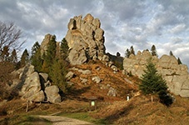
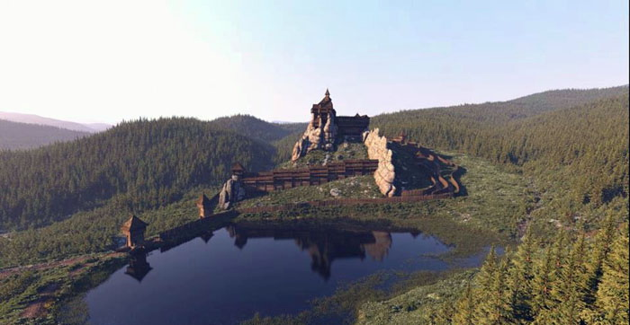
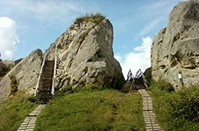

Після відвідання заповідника "Тустань" відвідання Національного природнього парку "Сколівські бескиди":
водоспад "Кам'янка", озеро-болото "Журавлине", джерело "Жива вода".
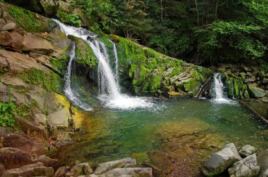
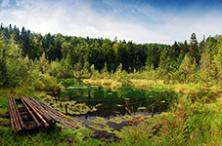
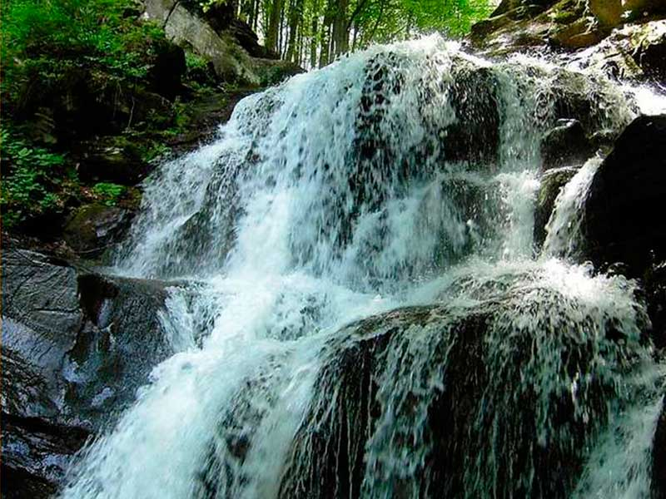

ВАРТІСТЬ на одну особу в складі збірної групи - 450 грн./дор., 400 грн./дит.

У вартість входить: |  | У вартість не входить:
транспортне обслуговування згідно програми |  | обід: в підніжжі скель можна скуштувати бойківської кухні
супровід
 |  | вхідні квитки:
 |  | 1. заповідник "Кам'янка" - 10 грн./дорослий; 5 грн./дитина
 |  | 2. "Заповідник "Тустань" " 60 грн./дорослі,
 |  | 30 грн./школярі, студенти, пенсіонери.

 | Замовлення за телефонами:

 | 032 276 20 40, 032 225 59 48
 | 067 314 28 59, 050 132 40 28

 | mail: gryntour@mail.lviv.ua, mail@gryntour.lvi.ua

